крупно не точно
Наименование работ | Сумма КМД,т | т
Колонны | 292.42 | 8.71 | Болты
Балки перекрытий и фермы ФП1 | 941.29
Связи горизонт. и вертик.+распорки | 213.17
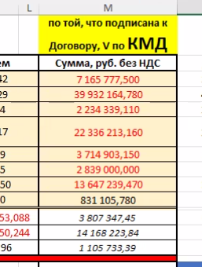
Стеновой фахверк | 61.69
Прогоны покрытия | 53.14
Лестницы,площадки,огражден. и щиты | 41.95
Настил | 182.95
Опоры под оборудование ЗД1-ЗД3 | 5.08 |  |  | 7,165,777.00
Профнастил крыша Н2 | 53.09 |  |  | 39,932,164.00
Профнастил стены Н3 | 50.24 |  |  | 2,234,339.00
 | 1,895.02 |  |  | 22,336,213.00
 |  |  |  | 3,714,903.00
 |  |  |  | 2,839,000.00
 |  |  |  | 13,647,239.00
 |  |  |  | 831,105.00

 |  |  |  | 3,807,347.00
 |  |  |  | 14,168,223.00
 |  |  |  | 1,105,733.00
 |  |  |  | 111,782,043.00

ветровые
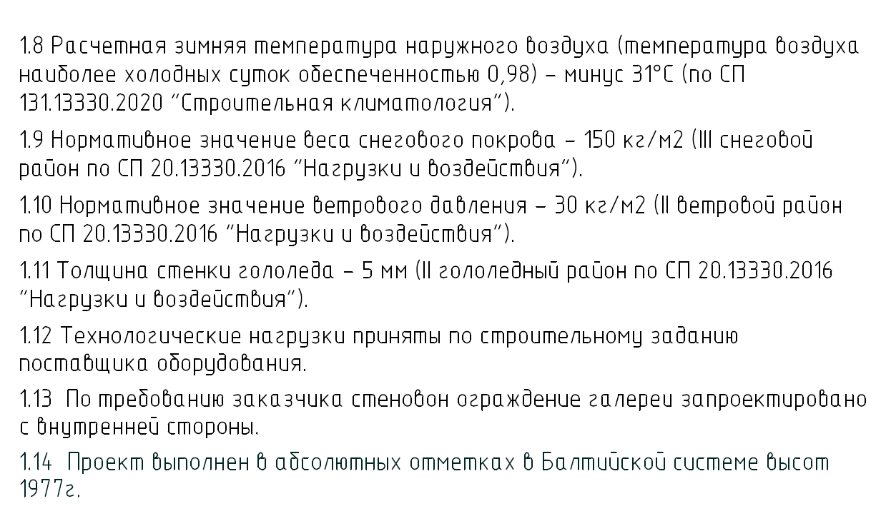
1895015.5 | 1,895.02
 | 40.00

 | 47.38
 | 50.00

 | 55.00

75,584.24

РД КМ
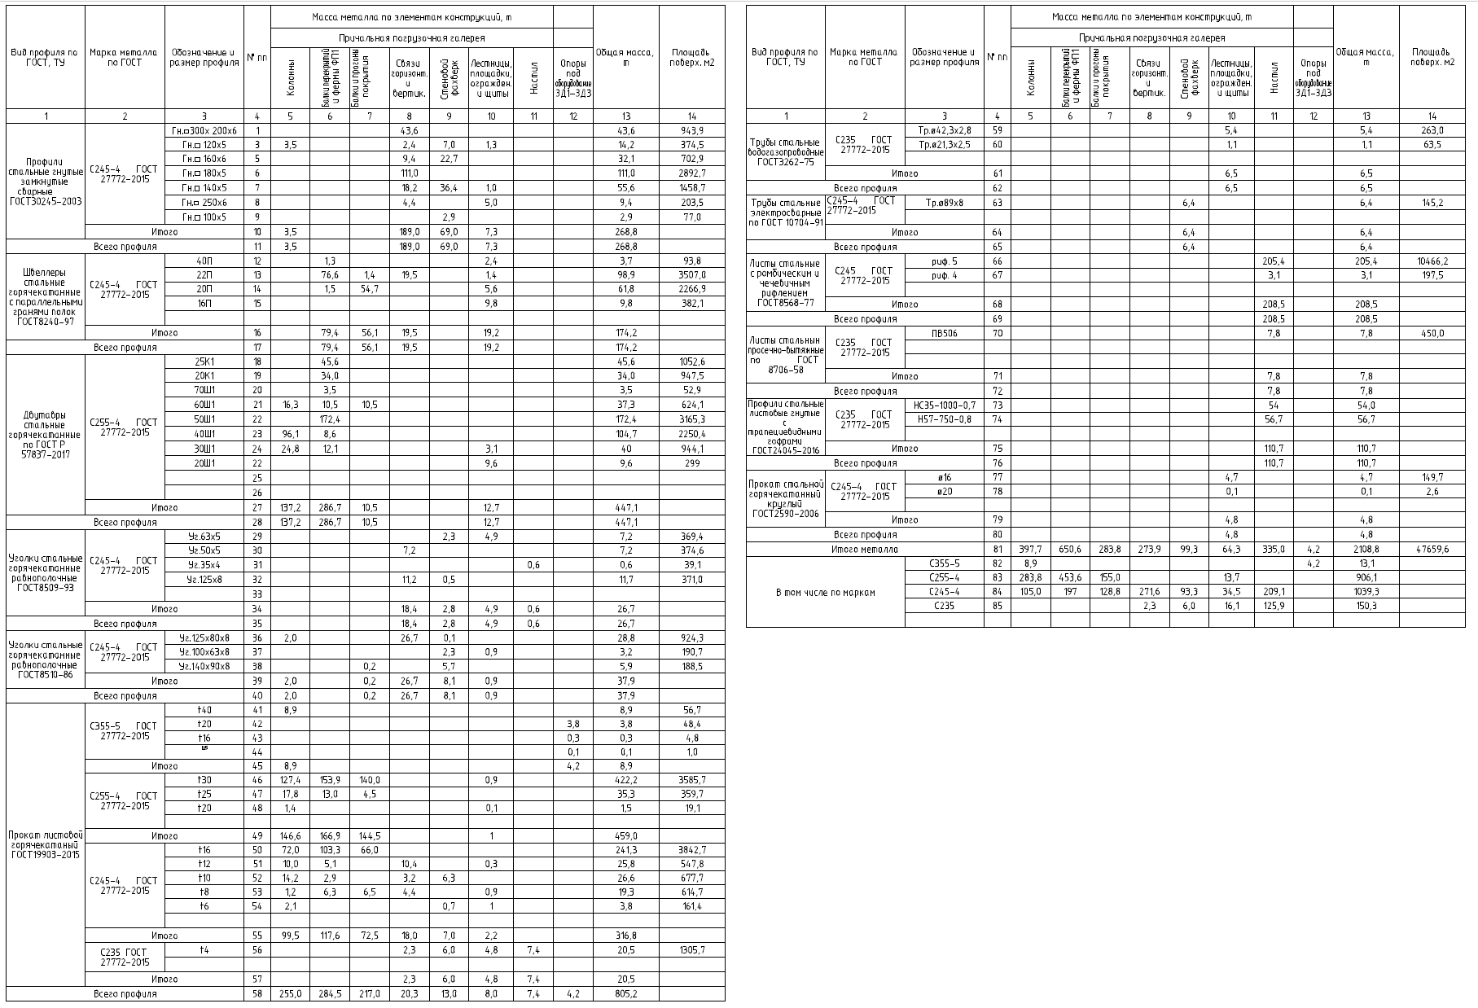
 |  |  |  |  |  |  |  |  |  |  |  |  |  | Bu□профuпя по ГОСТ, Т'::1 | Марка меmаппа по гост | Oi5o значенuе u размер профuпя | № пп | Масш меmаппа по зпеменmам консmрукцuО, m |  |  |  |  |  |  |  | Оi5щая масса, m | Ппощаоь поберх м2
Bu□профuпя по ГОСТ, Т'::J | Марка меmаппа по гост | Оi5означенuе u размер профuпя | № пп | Масса меmаппа по зпеменmам консmрукцuО, m |  |  |  |  |  |  |  | Оi5щая масса, m | Ппоща□ь поберх м2
 |  |  |  | Прuчапьная погр1,Jзочная гаперея |  |  |  |  |  |  |  |  |  |  |  |  |  | Прuчапьная погрузочная гаперея
 |  |  |  | Колонны | Балки перекрытий и фермы ФП1 | Балки и прогоны покрытия | Связи горизонт. и вертик. | Стеновой фахверк | Лестницы,площадки,огражден. и щиты | Настил | Опоры поа ooopyдofiaнuе ЗД1-Зд3 |  |  |  |  |  |  | Колонны | Балки перекрытий и фермы ФП1 | Балки и прогоны покрытия | Связи горизонт. и вертик. | Стеновой фахверк | Лестницы,площадки,огражден. и щиты | Настил | Опоры поа ooopydofiaнue ЗД1-Зд3
 |  |  |  |  |  |  |  |  |  |  |  |  |  |  | 2 | 3 | 4 | 5 | 6 | 7 | 8 | 9 | 10 | 11 | 12 | 13 | 14
 | 2 | 3 | 4 | 5 | 6 | 7 | 8 | 9 | 10 | 11 | 12 | 13 | 14
Профuпu сmапьные гн{dmые замкн{dmые сбарные ГОСТ30245-2003 | [245-4 гост 27772-2015 | Гн.□300х 200х6 | 1 |  |  |  | 43.6 |  |  |  |  | 43.6 | 943.9 | Труi5ы стальные боВогазопробоВные ГОСТ3262-75 | (235 гост 27772-2015 | Тр 042,3х2,8 | 59 |  |  |  |  |  | 5.4 |  |  | 5.4 | 263.0
 |  |  |  |  |  |  |  |  |  |  |  |  |  |  |  | Тр.021,3х2,5 | 60 |  |  |  |  |  | 1.1 |  |  | 1.1 | 63.5
 |  | Гн.□ 120х5 | 3 | 3.5 |  |  | 2.4 | 7.0 | 1.3 |  |  | 14.2 | 374.5
 |  | Гн □ 160х6 | 5 |  |  |  | 9.4 | 22.7 |  |  |  | 32.1 | 702.9
 |  | Гн.□ 180х5 | 6 |  |  |  | 111.0 |  |  |  |  | 111,О | 2892.7 |  | Итого |  | 61 |  |  |  |  |  | 6.5 |  |  | 6.5
 |  | Гн.□ 140х5 | 7 |  |  |  | 18.2 | 36.4 | 1.0 |  |  | 55.6 | 1458.7 | Всего профuпя |  |  | 62 |  |  |  |  |  | 6.5 |  |  | 6.5
 |  | Гн □ 250х6 | 8 |  |  |  | 4.4 |  | 5.0 |  |  | 9.4 | 203.5 | Труi5ы стальные злекmросбарные по гост 10704-91 | (245-4 гост 27772-2015 | Тр089х8 | 63 |  |  |  |  | 6.4 |  |  |  | 6.4 | 145.2
 |  | Гн.□ 100х5 | 9 |  |  |  |  | 2.9 |  |  |  | 2.9 | 77.0
 | Итого |  | 10 | 3.5 |  |  | 189,О | 69.0 | 7.3 |  |  | 268.8 |  |  | Итого |  | 64 |  |  |  |  | 6.4 |  |  |  | 6.4
Всего профuпя |  |  | 11 | 3.5 |  |  | 189,О | 69.0 | 7.3 |  |  | 268.8 |  | Всего профuля |  |  | 65 |  |  |  |  | 6.4 |  |  |  | 6.4
Шбеплеры сmапьные горячекоmанные с паралпельнымu гранямu полок ГОСТ8240-97 | [245-4 гост 27772-2015 | 40П | 12 |  | 1.3 |  |  |  | 2.4 |  |  | 3.7 | 93.8 | Лuсmы стальные с ромi5uческuм u чечебuчным рuфленuем ГОСТ8568-77 | (245 гост 27772-2015 | рuф. 5 | 66 |  |  |  |  |  |  | 205.4 |  | 205.4 | 10466.2
 |  | 22П | 13 |  | 76.6 | 1.4 | 19.5 |  | 1.4 |  |  | 98.9 | 3507.0 |  |  | рuф. 4 | 67 |  |  |  |  |  |  | 3.1 |  | 3.1 | 197.5
 |  | 20П | 14 |  | 1.5 | 54.7 |  |  | 5.6 |  |  | 61.8 | 2266.9
 |  | 16П | 15 |  |  |  |  |  | 9.8 |  |  | 9.8 | 382.1 |  | Итого |  | 68 |  |  |  |  |  |  | 208.5 |  | 208.5
 |  |  |  |  |  |  |  |  |  |  |  |  |  | Всего профuля |  |  | 69 |  |  |  |  |  |  | 208.5 |  | 208.5
 | Итого |  | 16 |  | 79.4 | 56.1 | 19.5 |  | 19.2 |  |  | 174.2
 |  |  |  |  |  |  |  |  |  |  |  |  |  | Лuсmы сmальнын просечно-быmяжные по гост 8706-58 | (235 гост 27772-2015 | ПВ506 | 70 |  |  |  |  |  |  | 7.8 |  | 7.8 | 450
Всего профuля |  |  | 17 |  | 79.4 | 56.1 | 19.5 |  | 19.2 |  |  | 174.2

дбуmабры стальные горячекаmанные по гост р 57837-2017 | [255-4 гост 27772-2015 | 25К1 | 18 |  | 45.6 |  |  |  |  |  |  | 45.6 | 1052.6
 |  | 20К1 | 19 |  | 34.0 |  |  |  |  |  |  | 34.0 | 947.5 |  | Иmосо |  | 71 |  |  |  |  |  |  | 7.8 |  | 7.8
 |  | 70Ш1 | 20 |  | 3.5 |  |  |  |  |  |  | 3.5 | 52.9 | Всего профuля |  |  | 72 |  |  |  |  |  |  | 7.8 |  | 7.8
 |  | 60Ш1 | 21 | 16.3 | 10.5 | 10.5 |  |  |  |  |  | 37.3 | 624.1 | Профuпu стальные лuсmобые гн1,1mые с mpaneuueбuoнымu 2офрамu ГОСТ24045-2016 | (235 гост 27772-2015 | НС35-1000-О,7 | 73 |  |  |  |  |  |  | 54 |  | 54.0
 |  | 50Ш1 | 22 |  | 172.4 |  |  |  |  |  |  | 172.4 | 3165.3 |  |  | Н57-750-О,8 | 74 |  |  |  |  |  |  | 56.7 |  | 56.7
 |  | 40Ш1 | 23 | 96.1 | 8.6 |  |  |  |  |  |  | 104.7 | 2250.4
 |  | 30Ш1 | 24 | 24.8 | 12.1 |  |  |  | 3.1 |  |  | 40 | 944.1 |  | Итого |  | 75 |  |  |  |  |  |  | 110.7 |  | 110.7
 |  |  |  |  |  |  |  |  |  |  |  |  |  | Всего профuля |  |  | 76 |  |  |  |  |  |  | 110.7 |  | 110.7
 |  | 20Ш1 | 22 |  |  |  |  |  | 9.6 |  |  | 9.6 | 299
 |  |  | 25 |  |  |  |  |  |  |  |  |  |  | Прокат сmапьно_О горячекаmанныu кругпыО ГОСТ2590-2006 | (245-4 гост 27772-2015 | 016 | 77 |  |  |  |  |  | 4.7 |  |  | 4.7 | 149.7
 |  |  |  |  |  |  |  |  |  |  |  |  |  |  |  | 020 | 78 |  |  |  |  |  | 0.1 |  |  | О,1 | 2.6
 |  |  | 26

 | Итого |  | 27 | 137.2 | 286.7 | 10.5 |  |  | 12.7 |  |  | 447.1
 |  |  |  |  |  |  |  |  |  |  |  |  |  |  | Итого |  | 79 |  |  |  |  |  | 4.8 |  |  | 4.8
Всего профuля |  |  | 28 | 137.2 | 286.7 | 10.5 |  |  | 12.7 |  |  | 447.1
 |  |  |  |  |  |  |  |  |  |  |  |  |  | Всего профuля |  |  | 80 |  |  |  |  |  | 4.8 |  |  | 4.8
'::lголкu сmапьные горячекаmанные рабнопопочные ГОСТ8509-93 | [245-4 гост 27772-2015 | '::lг.63х5 | 29 |  |  |  |  | 2.3 | 4.9 |  |  | 7.2 | 369.4
 |  |  |  |  |  |  |  |  |  |  |  |  |  | Итого меmаппа |  |  | 81 | 397.7 | 650.6 | 283.8 | 273.9 | 99.3 | 64.3 | 335.0 | 4.2 | 2108.8 | 47659.6
 |  | 1:Jг.50х5 | 30 |  |  |  | 7.2 |  |  |  |  | 7.2 | 374.6
 |  |  |  |  |  |  |  |  |  |  |  |  |  | В mом чuспе по маркам |  | (355-5 | 82 | 8.9 |  |  |  |  |  |  | 4.2 | 13.1
 |  | '::lг.35х4 | 31 |  |  |  |  |  |  | 0.6 |  | 0.6 | 39.1
 |  |  |  |  |  |  |  |  |  |  |  |  |  |  |  | (255-4 | 83 | 283.8 | 453.6 | 155.0 |  |  | 13.7 |  |  | 906.1
 |  | 1:Jг.125х8 | 32 |  |  |  | 11.2 | 0.5 |  |  |  | 11.7 | 371.0
 |  |  |  |  |  |  |  |  |  |  |  |  |  |  |  | [245-4 | 84 | 105.0 | 197 | 128.8 | 271.6 | 93.3 | 34.5 | 209.1 |  | 1039.3
 |  |  | 33
 |  |  |  |  |  |  |  |  |  |  |  |  |  |  |  | 235 | 85 |  |  |  | 2.3 | 6.0 | 16.1 | 125.9 |  | 150.3
 | Итого |  | 34 |  |  |  | 18.4 | 2.8 | 4.9 | 0.6 |  | 26.7

Всего профuпя |  |  | 35 |  |  |  | 18.4 | 2.8 | 4.9 | 0.6 |  | 26.7

'::lголкu сmапьные горячекоmанные рабнопопочные ГОСТ8510-86 | [245-4 гост 27772-2015 | 1:Jг.125х80х8 | 36 | 2.0 |  |  | 26.7 | 0.1 |  |  |  | 28.8 | 924.3
 |  | '::lг.100х63х8 | 37 |  |  |  |  | 2.3 | 0.9 |  |  | 3.2 | 190.7
 |  | 1:Jг.140х90х8 | 38 |  |  | 0.2 |  | 5.7 |  |  |  | 5.9 | 188.5
 | Итого |  | 39 | 2.0 |  | 0.2 | 26.7 | 8.1 | 0.9 |  |  | 37.9
Всего профuля |  |  | 40 | 2.0 |  | 0.2 | 26.7 | 8.1 | 0.9 |  |  | 37.9
Прокат лuсmобоО горячекаmаныО ГОСТ19903-2015 | [355-5 гост 27772-2015 | t40 | 41 | 8.9 |  |  |  |  |  |  |  | 8.9 | 56.7
 |  | t20 | 42 |  |  |  |  |  |  |  | 3.8 | 3.8 | 48.4
 |  | t16 | 43 |  |  |  |  |  |  |  | 0.3 | 0.3 | 4.8
 |  | t25 | 44 |  |  |  |  |  |  |  | 0.1 | О,1 | 1.0
 | Итого |  | 45 | 8.9 |  |  |  |  |  |  | 4.2 | 8.9
 | [255-4 гост 27772-2015 | t30 | 46 | 127.4 | 153.9 | 140.0 |  |  | 0.9 |  |  | 422.2 | 3585.7
 |  | t25 | 47 | 17.8 | 13.0 | 4.5 |  |  |  |  |  | 35.3 | 359.7
 |  | t20 | 48 | 1.4 |  |  |  |  | 0.1 |  |  | 1.5 | 19.1

 | Итого |  | 49 | 146.6 | 166.9 | 144.5 |  |  |  |  |  | 459.0
 | [245-4 гост 27772-2015 | t16 | 50 | 72.0 | 103.3 | 66.0 |  |  |  |  |  | 241.3 | 3842.7
 |  | t12 | 51 | 10.0 | 5.1 |  | 10.4 |  | 0.3 |  |  | 25.8 | 547.8
 |  | t10 | 52 | 14.2 | 2.9 |  | 3.2 | 6.3 |  |  |  | 26.6 | 677.7
 |  | t8 | 53 | 1.2 | 6.3 | 6.5 | 4.4 |  | 0.9 |  |  | 19.3 | 614.7
 |  | t6 | 54 | 2.1 |  |  |  | 0.7 | 1 |  |  | 3.8 | 161.4

 | Итого |  | 55 | 99.5 | 117.6 | 72.5 | 18.0 | 7.0 | 2.2 |  |  | 316.8
 | [235 гост 27772-2015 | t4 | 56 |  |  |  | 2.3 | 6.0 | 4.8 | 7.4 |  | 20.5 | 1305.7

 | Итого |  | 57 |  |  |  | 2.3 | 6.0 | 4.8 | 7.4 |  | 20.5
Всего профuля |  |  | 58 | 255.0 | 284.5 | 217.0 | 20.3 | 13.0 | 8.0 | 7.4 | 4.2 | 805.2

СМ vs КМ
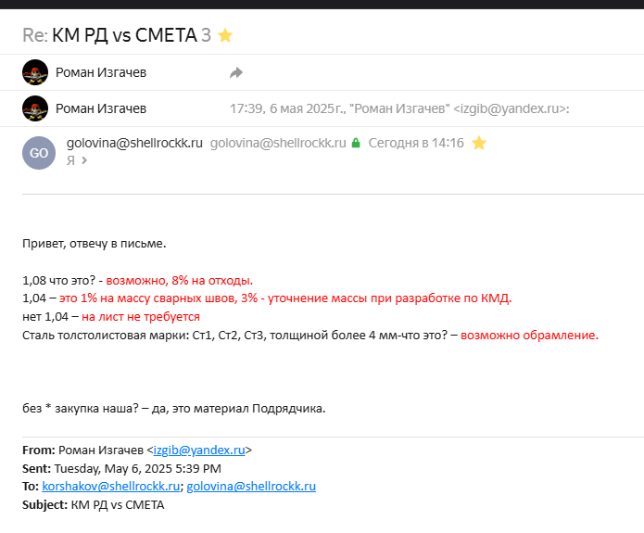
№ п/п | Обоснование | Наименование работ и затрат | Единица измерения | Кол-во | РД | РД с кф.1,04 | Разница РД и См
Раздел 1. Колонны
1 | ТЕР09-03-002-05 Приказ Администрации ЛО от 20.10.15 №28 | Монтаж колонн одноэтажных и многоэтажных зданий и крановых эстакад высотой: до 25 м составного сечения массой до 5,0 т | 1 т конструкций | 404.352 | 388.80 | 404.35 | 0.00
 |  | Объем=(397,7-8,9)*1,04
2 | ТЕР09-03-002-03 Приказ Администрации ЛО от 20.10.15 №28 | Монтаж колонн одноэтажных и многоэтажных зданий и крановых эстакад высотой: до 25 м цельного сечения массой до 5,0 т | 1 т конструкций | 9.256 | 8.90 | 9.26 | 0.00
 |  | Объем=8,9*1,04
4 * | Прайс | Профиль гн. 120*5 | т | 3.64 | 3.50 | 3.64 | 0.00
 |  | Объем=3,5*1,04
5 * | Прайс | Двутавр 60Ш1 | т | 16.952 | 16.300 | 16.95 | 0.00
 |  | Объем=16,3*1,04
6 * | Прайс | Двутавр 40Ш1 | т | 99.944 | 96.100 | 99.94 | 0.00
 |  | Объем=96,1*1,04
7 * | Прайс | Двутавр 30Ш1 | т | 25.792 | 24.800 | 25.79 | 0.00
 |  | Объем=24,8*1,04
8 * | Прайс | Уголок не равнополочный 125*80*8 | т | 2.08 | 2.00 | 2.08 | 0.00
 |  | Объем=2*1,04
9 * | Прайс | Прокат листовой 40мм | т | 9.99648 | 8.90000 | 9.26 | 0.74 | 1,08 что это?
 |  | Объем=8,9*1,04*1,08
10 * | Прайс | Прокат листовой 30мм | т | 132.496 | 127.400 | 132.50 | 0.00
 |  | Объем=127,4*1,04
11 * | Прайс | Прокат листовой 25мм | т | 18.512 | 17.800 | 18.51 | 0.00
 |  | Объем=17,8*1,04
12 * | Прайс | Прокат листовой 20мм | т | 1.456 | 1.400 | 1.46 | 0.00
 |  | Объем=1,4*1,04
13 * | Прайс | Прокат листовой 16мм | т | 74.88 | 72.00 | 74.88 | 0.00
 |  | Объем=72*1,04
14 * | Прайс | Прокат листовой 12мм | т | 10.4 | 10.0 | 10.40 | 0.00
 |  | Объем=10*1,04
15 * | Прайс | Прокат листовой 10мм | т | 14.768 | 14.200 | 14.77 | 0.00
 |  | Объем=14,2*1,04
16 * | Прайс | Прокат листовой 8мм | т | 1.248 | 1.200 | 1.25 | 0.00
 |  | Объем=1,2*1,04
17 * | Прайс | Прокат листовой 6мм | т | 2.184 | 2.100 | 2.18 | 0.00
 |  | Объем=2,1*1,04
Перевозка материалов (металл 140 км. ОП "МКМ-СПб")
Итого прямые затраты по разделу в текущих ценах
Накладные расходы
Сметная прибыль
Итого по разделу 1 Колонны
Материалы заказчика
Раздел 2. Балки перекрытий и фермы ФП1
21 | ТЕР09-03-002-12 Приказ Администрации ЛО от 20.10.15 №28 | Монтаж балок, ригелей перекрытия, покрытия и под установку оборудования многоэтажных зданий при высоте здания: до 25 м | 1 т конструкций | 676.624 | 650.600 | 676.62 | 0.00
 |  | Объем=650,6*1,04
23 * | Прайс | Швеллер 40П | т | 1.352 | 1.300 | 1.35 | 0.00
 |  | Объем=1,3*1,04
24 * | Прайс | Швеллер 22П | т | 79.664 | 76.600 | 79.66 | 0.00
 |  | Объем=76,6*1,04
25 * | Прайс | Швеллер 20П | т | 1.56 | 1.500 | 1.56 | 0.00
 |  | Объем=1,5*1,04
26 * | Прайс | Двутавр 25К1 | т | 47.424 | 45.600 | 47.42 | 0.00
 |  | Объем=45,6*1,04
27 * | Прайс | Двутавр 20К1 | т | 35.36 | 34.000 | 35.36 | 0.00
 |  | Объем=34*1,04
28 * | Прайс | Двутавр 70Ш1 | т | 3.64 | 3.500 | 3.64 | 0.00
 |  | Объем=3,5*1,04
29 * | Прайс | Двутавр 60Ш1 | т | 10.92 | 10.500 | 10.92 | 0.00
 |  | Объем=10,5*1,04
30 * | Прайс | Двутавр 50Ш1 | т | 179.296 | 172.400 | 179.30 | 0.00
 |  | Объем=172,4*1,04
31 * | Прайс | Двутавр 40Ш1 | т | 8.944 | 8.600 | 8.94 | 0.00
 |  | Объем=8,6*1,04
32 * | Прайс | Двутавр 30Ш1 | т | 12.584 | 12.100 | 12.58 | 0.00
 |  | Объем=12,1*1,04
33 * | Прайс | Прокат листовой 30мм | т | 160.056 | 153.900 | 160.06 | 0.00
 |  | Объем=153,9*1,04
34 * | Прайс | Прокат листовой 25мм | т | 13.52 | 13.000 | 13.52 | 0.00
 |  | Объем=13*1,04
35 * | Прайс | Прокат листовой 16мм | т | 107.432 | 103.300 | 107.43 | 0.00
 |  | Объем=103,3*1,04
36 * | Прайс | Прокат листовой 12мм | т | 5.304 | 5.100 | 5.30 | 0.00
 |  | Объем=5,1*1,04
37 * | Прайс | Прокат листовой 10мм | т | 3.016 | 2.900 | 3.02 | 0.00
 |  | Объем=2,9*1,04
38 * | Прайс | Прокат листовой 8мм | т | 6.552 | 6.300 | 6.55 | 0.00
 |  | Объем=6,3*1,04
Перевозка материалов (металл 140 км. ОП "МКМ-СПб")
Итого прямые затраты по разделу в текущих ценах
Накладные расходы
Сметная прибыль
Итого по разделу 2 Балки перекрытий и фермы ФП1
Материалы заказчика
Раздел 3. Балки и прогоны покрытия
42 | ТЕР09-03-002-12 Приказ Администрации ЛО от 20.10.15 №28 | Монтаж балок, ригелей перекрытия, покрытия и под установку оборудования многоэтажных зданий при высоте здания: до 25 м | 1 т конструкций | 295.152 | 283.800 | 295.15 | 0.00
 |  | Объем=283,8*1,04
44 * | Прайс | Прокат листовой 22мм | т | 1.456 | 1.400 | 1.46 | 0.00
 |  | Объем=1,4*1,04
45 * | Прайс | Прокат листовой 20мм | т | 56.888 | 54.700 | 56.89 | 0.00
 |  | Объем=54,7*1,04
46 * | Прайс | Двутавр 60Ш1 | т | 10.92 | 10.500 | 10.92 | 0.00
 |  | Объем=10,5*1,04
47 * | Прайс | Уголок не равнополочный 140*90*8 | т | 0.208 | 0.200 | 0.21 | 0.00
 |  | Объем=0,2*1,04
48 * | Прайс | Прокат листовой 30мм | т | 145.6 | 140.000 | 145.60 | 0.00
 |  | Объем=140*1,04
49 * | Прайс | Прокат листовой 25мм | т | 4.68 | 4.500 | 4.68 | 0.00
 |  | Объем=4,5*1,04
50 * | Прайс | Прокат листовой 16мм | т | 68.64 | 66.000 | 68.64 | 0.00
 |  | Объем=66*1,04
51 * | Прайс | Прокат листовой 8мм | т | 6.76 | 6.500 | 6.76 | 0.00
 |  | Объем=6,5*1,04
Перевозка материалов (металл 140 км. ОП "МКМ-СПб")
Итого прямые затраты по разделу в текущих ценах
Накладные расходы
Сметная прибыль
Итого по разделу 3 Балки и прогоны покрытия
Материалы заказчика
Раздел 4. Связи горизонт. и вертик.
55 | ТЕР09-03-014-01 Приказ Администрации ЛО от 20.10.15 №28 | Монтаж связей и распорок из одиночных и парных уголков, гнутосварных профилей для пролетов: до 24 м при высоте здания до 25 м | 1 т конструкций | 284.856 | 273.900 | 284.86 | 0.00
 |  | Объем=273,9*1,04
57 * | Прайс | Профиль гн. 200*6 | т | 45.344 | 43.600 | 45.34 | 0.00
 |  | Объем=43,6*1,04
58 * | Прайс | Профиль гн. 180*5 | т | 115.44 | 111.000 | 115.44 | 0.00
 |  | Объем=111*1,04
59 * | Прайс | Профиль гн. 160*6 | т | 9.776 | 9.400 | 9.78 | 0.00
 |  | Объем=9,4*1,04
60 * | Прайс | Профиль гн. 140*5 | т | 18.928 | 18.200 | 18.93 | 0.00
 |  | Объем=18,2*1,04
61 * | Прайс | Профиль гн. 120*5 | т | 2.496 | 2.400 | 2.50 | 0.00
 |  | Объем=2,4*1,04
62 * | Прайс | Профиль гн. 250*6 | т | 4.576 | 4.400 | 4.58 | 0.00
 |  | Объем=4,4*1,04
63 * | Прайс | Швеллер 22П | т | 20.28 | 19.500 | 20.28 | 0.00
 |  | Объем=19,5*1,04
64 * | Прайс | Уголок равнополочный 125*8 | т | 11.648 | 11.200 | 11.65 | 0.00
 |  | Объем=11,2*1,04
65 * | Прайс | Уголок равнополочный 50*5 | т | 7.488 | 7.200 | 7.49 | 0.00
 |  | Объем=7,2*1,04
66 * | Прайс | Уголок не равнополочный 125*80*8 | т | 27.768 | 26.700 | 27.77 | 0.00
 |  | Объем=26,7*1,04
67 * | Прайс | Прокат листовой 12мм | т | 10.816 | 10.400 | 10.82 | 0.00
 |  | Объем=10,4*1,04
68 * | Прайс | Прокат листовой 10мм | т | 3.328 | 3.200 | 3.33 | 0.00
 |  | Объем=3,2*1,04
69 * | Прайс | Прокат листовой 8мм | т | 4.576 | 4.400 | 4.58 | 0.00
 |  | Объем=4,4*1,04
70 * | Прайс | Прокат листовой 4мм | т | 2.392 | 2.300 | 2.39 | 0.00
 |  | Объем=2,3*1,04
Перевозка материалов (металл 140 км. ОП "МКМ-СПб")
Итого прямые затраты по разделу в текущих ценах
Накладные расходы
Сметная прибыль
Итого по разделу 4 Связи горизонт. и вертик.
Материалы заказчика
Раздел 5. Стеновой фахверк
74 | ТЕР09-04-006-01 Приказ Администрации ЛО от 20.10.15 №28 | Монтаж фахверка | 1 т конструкций | 103.272 | 99.300 | 103.27 | 0.00
 |  | Объем=99,3*1,04
75 * | ТССЦ-110-0009 Приказ Администрации ЛО от 20.10.15 №28 | Болты сборочные с гайками и шайбами по классу прочности: 10.9 | т | 1.03272
 |  | Объем=0,01*МАСТЕР
77 * | Прайс | Профиль гн. 160*6 | т | 23.608 | 22.700 | 23.61 | 0.00
 |  | Объем=22,7*1,04
78 * | Прайс | Профиль гн. 120*5 | т | 7.28 | 7.000 | 7.28 | 0.00
 |  | Объем=7*1,04
79 * | Прайс | Профиль гн. 140*5 | т | 37.856 | 36.400 | 37.86 | 0.00
 |  | Объем=36,4*1,04
80 * | Прайс | Профиль гн. 100*5 | т | 3.016 | 2.900 | 3.02 | 0.00
 |  | Объем=2,9*1,04
81 * | Прайс | Уголок равнополочный 63*5 | т | 2.392 | 2.300 | 2.39 | 0.00
 |  | Объем=2,3*1,04
82 * | Прайс | Уголок равнополочный 125*8 | т | 0.52 | 0.500 | 0.52 | 0.00
 |  | Объем=0,5*1,04
83 * | Прайс | Уголок не равнополочный 125*80*8 | т | 0.104 | 0.100 | 0.10 | 0.00
 |  | Объем=0,1*1,04
84 * | Прайс | Уголок не равнополочный 100*63*8 | т | 2.392 | 2.300 | 2.39 | 0.00
 |  | Объем=2,3*1,04
85 * | Прайс | Уголок не равнополочный 140*90*8 | т | 5.928 | 5.700 | 5.93 | 0.00
 |  | Объем=5,7*1,04
86 * | Прайс | Прокат листовой 10мм | т | 6.552 | 6.300 | 6.55 | 0.00
 |  | Объем=6,3*1,04
87 * | Прайс | Прокат листовой 6мм | т | 0.728 | 0.700 | 0.73 | 0.00
 |  | Объем=0,7*1,04
88 * | Прайс | Прокат листовой 4мм | т | 6.24 | 6.000 | 6.24 | 0.00
 |  | Объем=6*1,04
89 * | Прайс | ВГП 89*8 | т | 6.656 | 6.400 | 6.66 | 0.00
 |  | Объем=6,4*1,04
Перевозка материалов (металл 140 км. ОП "МКМ-СПб")
Итого прямые затраты по разделу в текущих ценах
Накладные расходы
Сметная прибыль
Итого по разделу 5 Стеновой фахверк
Материалы заказчика
Раздел 6. Лестницы,площадки,огражден. и щиты
Таб.9-29. Монтаж лестниц прямолинейных и криволинейных, пожарных с ограждением – 13 кг/т м/к
93 | ТЕР09-03-029-01 Приказ Администрации ЛО от 20.10.15 №28 | Монтаж лестниц прямолинейных и криволинейных, пожарных с ограждением | 1 т конструкций | 66.872 | 64.300 | 66.87 | 0.00
 |  | Объем=64,3*1,04
95 * | Прайс | Профиль гн. 120*5 | т | 1.352 | 1.300 | 1.35 | 0.00
 |  | Объем=1,3*1,04
96 * | Прайс | Профиль гн. 140*5 | т | 1.04 | 1.000 | 1.04 | 0.00
 |  | Объем=1*1,04
97 * | Прайс | Профиль гн. 250*6 | т | 5.2 | 5.000 | 5.20 | 0.00
 |  | Объем=5*1,04
98 * | Прайс | Швеллер 40П | т | 2.496 | 2.400 | 2.50 | 0.00
 |  | Объем=2,4*1,04
99 * | Прайс | Швеллер 22П | т | 1.456 | 1.400 | 1.46 | 0.00
 |  | Объем=1,4*1,04
100 * | Прайс | Швеллер 20П | т | 5.824 | 5.600 | 5.82 | 0.00
 |  | Объем=5,6*1,04
101 * | Прайс | Швеллер 16П | т | 10.192 | 9.800 | 10.19 | 0.00
 |  | Объем=9,8*1,04
102 * | Прайс | Двутавр 30Ш1 | т | 3.224 | 3.100 | 3.22 | 0.00
 |  | Объем=3,1*1,04
103 * | Прайс | Двутавр 20Ш1 | т | 9.984 | 9.600 | 9.98 | 0.00
 |  | Объем=9,6*1,04
104 * | Прайс | Уголок равнополочный 63*5 | т | 5.096 | 4.900 | 5.10 | 0.00
 |  | Объем=4,9*1,04
105 * | Прайс | Уголок не равнополочный 100*63*8 | т | 0.936 | 0.900 | 0.94 | 0.00
 |  | Объем=0,9*1,04
106 * | Прайс | Прокат листовой 30мм | т | 0.936 | 0.900 | 0.94 | 0.00
 |  | Объем=0,9*1,04
107 * | Прайс | Прокат листовой 20мм | т | 0.104 | 0.100 | 0.10 | 0.00
 |  | Объем=0,1*1,04
108 * | Прайс | Прокат листовой 12мм | т | 0.312 | 0.300 | 0.31 | 0.00
 |  | Объем=0,3*1,04
109 * | Прайс | Прокат листовой 8мм | т | 0.936 | 0.900 | 0.94 | 0.00
 |  | Объем=0,9*1,04
110 * | Прайс | Прокат листовой 6мм | т | 1.04 | 1.000 | 1.04 | 0.00
 |  | Объем=1*1,04
111 * | Прайс | Прокат листовой 4мм | т | 4.992 | 4.800 | 4.99 | 0.00
 |  | Объем=4,8*1,04
112 * | Прайс | ВГП 42,3*2,8 | т | 5.616 | 5.400 | 5.62 | 0.00
 |  | Объем=5,4*1,04
113 * | Прайс | ВГП 21,3*2,5 | т | 1.144 | 1.100 | 1.14 | 0.00
 |  | Объем=1,1*1,04
114 * | Прайс | Прокат стальной горячетканый круглый диаметр 20 | т | 0.104 | 0.100 | 0.10 | 0.00
 |  | Объем=0,1*1,04
115 * | Прайс | Прокат стальной горячетканый круглый диаметр 16 | т | 4.888 | 4.700 | 4.89 | 0.00
 |  | Объем=4,7*1,04
116 * | ТССЦ-110-0008 Приказ Администрации ЛО от 20.10.15 №28 | Болты сборочные с гайками и шайбами по классу прочности: 8,8 | т | 0.869336
 |  | Объем=0,013*ф4
Перевозка материалов (металл 140 км. ОП "МКМ-СПб")
Итого прямые затраты по разделу в текущих ценах
Накладные расходы
Сметная прибыль
Итого по разделу 6 Лестницы,площадки,огражден. и щиты
Материалы заказчика
Раздел 7. Настил
120 | ТЕР09-03-030-01 Приказ Администрации ЛО от 20.10.15 №28 | Монтаж площадок с настилом и ограждением из листовой, рифленой, просечной и круглой стали | 1 т конструкций | 233.272 | 335.000 | 348.40 | -115.13 | я так понимаю что 335т это п. 120,128,131?
 |  | Объем=(3,1+205,4+0,6+7,4+7,8)*1,04
122 * | Прайс | Лист стальной с рифлением ромбическим 4мм | т | 3.1 | 3.100 | 3.22 | -0.12 | нет 1,04
123 * | Прайс | Лист стальной с рифлением ромбическим 5мм | т | 205.4 | 205.400 | 213.62 | -8.22 | нет 1,04
124 * | Прайс | Уголок равнополочный 35*4 | т | 0.624 | 0.600 | 0.62 | 0.00
 |  | Объем=0,6*1,04
125 * | Прайс | Прокат листовой 4мм | т | 7.4 | 7.400 | 7.70 | -0.30 | нет 1,04
126 * | Прайс | Лист ПВЛ ПВ506 | т | 7.8 | 7.800 | 8.11 | -0.31 | нет 1,04
127 * | ТССЦ-110-0008 Приказ Администрации ЛО от 20.10.15 №28 | Болты сборочные с гайками и шайбами по классу прочности: 8,8 | т | 2.402702
 |  | Объем=0,0103*ф25
128 | ТЕР09-04-002-01 Приказ Администрации ЛО от 20.10.15 №28 | Монтаж кровельного покрытия: из профилированного листа при высоте здания до 25 м | 100 м2 покрытия | 52.7
 |  | Объем=5270 / 100
129 * | Прайс | Профиль H57-750-0,8 | т | 56.7 | 56.700 | 58.97 | -2.27 | нет 1,04
130 | ТССЦ-101-1810 Приказ Администрации ЛО от 20.10.15 №28 | Винты самонарезающие: для крепления профилированного настила и панелей к несущим конструкциям | т | 1.8972 |  |  |  | без * закупка наша?
 |  | Объем=0,036*МАСТЕР
131 | ТЕР09-04-006-02 Приказ Администрации ЛО от 20.10.15 №28 | Монтаж ограждающих конструкций стен: из профилированного листа при высоте здания до 30 м (10% на подрезку) | 100 м2 | 65.6757
 |  | Объем=(Ф14*1000/7,4*0,9) / 100
132 | ТССЦ-201-0382 Приказ Администрации ЛО от 20.10.15 №28 | Конструкции: стальные нащельников и деталей обрамления | т | 3.796 |  |  |  | без * закупка наша?
133 | ТССЦ-101-1810 Приказ Администрации ЛО от 20.10.15 №28 | Винты самонарезающие: для крепления профилированного настила и панелей к несущим конструкциям | т | 2.3643 |  |  |  | без * закупка наша?
 |  | Объем=0,036*МАСТЕР
134 * | Прайс | Профиль HC35-1000-0,7 | т | 54 | 54.000 | 56.16 | -2.16 | нет 1,04
Перевозка материалов (металл 140 км. ОП "МКМ-СПб")
Итого прямые затраты по разделу в текущих ценах
Накладные расходы
Сметная прибыль
Итого по разделу 7 Настил
Материалы заказчика
Раздел 8. Опоры под оборудование ЗД1-ЗД3
138 | ТЕР09-03-043-01 Приказ Администрации ЛО от 20.10.15 №28 | Монтаж металлоконструкций постаментов под технологическое оборудование | 1 т металлоконструкций | 4.368 | 4.200 | 4.37 | 0.00
 |  | Объем=4,2*1,04
140 * | ТССЦ-101-3820 Приказ Администрации ЛО от 20.10.15 №28 | Сталь толстолистовая марки: Ст1, Ст2, Ст3, толщиной более 4 мм | т | 0.0817 | 0.000 | 0.00 | 0.08 | что это?
141 * | Прайс | Прокат листовой 25мм | т | 0.104 | 0.100 | 0.10 | 0.00
 |  | Объем=0,1*1,04
142 * | Прайс | Прокат листовой 20мм | т | 3.952 | 3.800 | 3.95 | 0.00
 |  | Объем=3,8*1,04
143 * | Прайс | Прокат листовой 16мм | т | 0.312 | 0.300 | 0.31 | 0.00
 |  | Объем=0,3*1,04
Перевозка материалов (металл 140 км. ОП "МКМ-СПб")
Итого прямые затраты по разделу в текущих ценах
Накладные расходы
Сметная прибыль
Итого по разделу 8 Опоры под оборудование ЗД1-ЗД3
Материалы заказчика
Раздел 9. Антикоррозионная обработка
147 | ТЕР13-03-002-04 Приказ Администрации ЛО от 20.10.15 №28 | Огрунтовка металлических поверхностей за один раз: грунтовкой ГФ-021 | 100 м2 окрашиваемой поверхности | 47.6596 | 47659.600 | 47.66 | 0.00
 |  | Объем=(47659,6*10%) / 100
 |  | 151,61 = 371,85 - 0,012 x 18 353,45
148 | Прайс Аналог ТССЦ-113-0021 18353,45/17895,65=3% | Грунтовка: ГФ-021 красно-коричневая | кг | 571.9 |  |  |  | без * закупка наша?
 |  | Объем=МАСТЕР.р1*1000
149 | ТЕР13-03-004-26 Приказ Администрации ЛО от 20.10.15 №28 | Окраска металлических огрунтованных поверхностей: эмалью ПФ-115 (за 2 раза) К=2 | 100 м2 окрашиваемой поверхности | 20.5652 |  |  |  | 27094,4 не понял откуда
 |  | Объем=((47659,6-27094,4)*10%) / 100
 |  | 83,35 = 560,19 - 0,019 x 25 096,77
 |  | За два раза ПЗ=2 (ОЗП=2; ЭМ=2 к расх.; ЗПМ=2; МАТ=2 к расх.; ТЗ=2; ТЗМ=2)
150 | Прайс Аналог ТССЦ-113-0246 25096,77/24506,75=2% | Эмаль ПФ-115 серая | кг | 781.5 |  |  |  | без * закупка наша?
 |  | Объем=МАСТЕР.р1*1000

Профлист
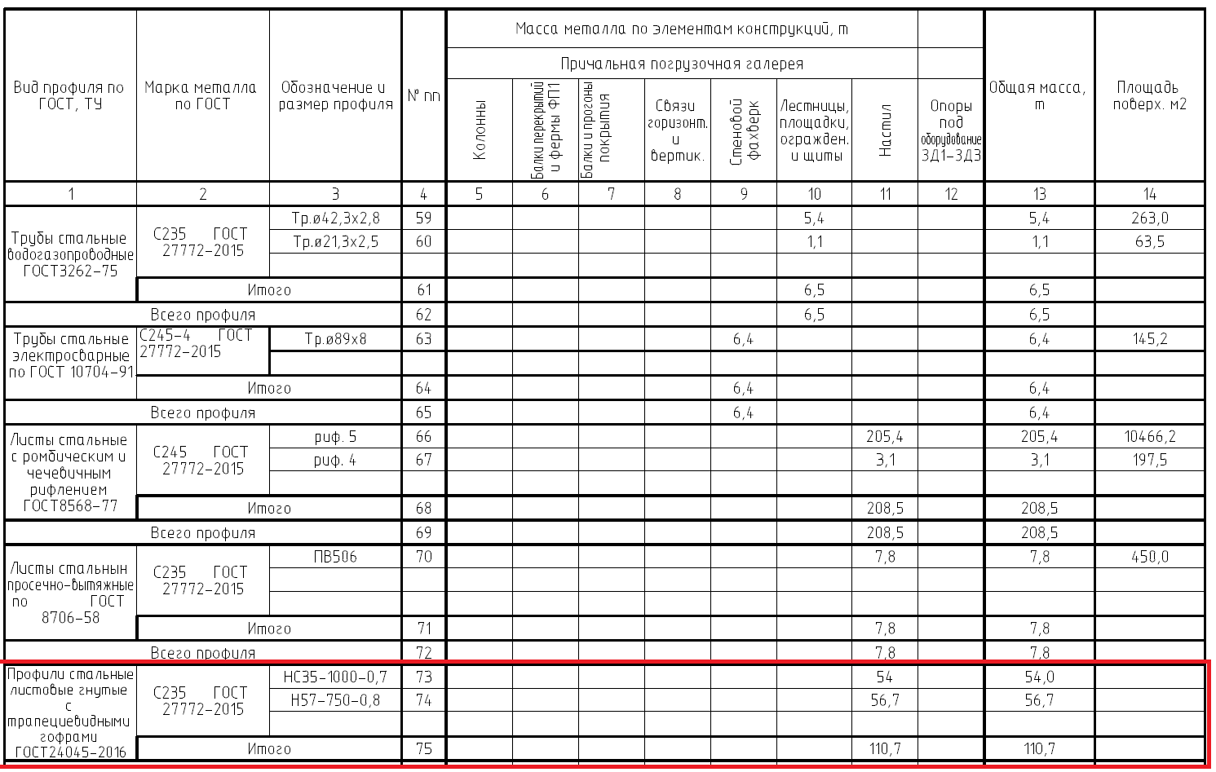
Лист | Марка | Наименование марки | Кол-во, шт. | Вес 1-ой, кг | Общий вес, кг | S одной, м2 | S всех, м2 | Примечание
327 | 1Н2-1 | Профлист 1Н2-1 | 111 | 49.0 | 5,439.0 | 14.89 | 1,652.79 | RAL 7005
328 | 1Н2-2 | Профлист 1Н2-2 | 111 | 47.0 | 5,217.0 | 14.26 | 1,582.86 | RAL 7005
329 | 1Н3-1 | Профлист 1Н3-1 | 75 | 70.6 | 5,295.0 | 24.34 | 1,825.50 | RAL Design 110 60 65
330 | 1Н3-2 | Профлист 1Н3-2 | 14 | 71.5 | 1,001.0 | 24.62 | 344.68 | RAL Design 110 60 65
331 | 1Н3-3 | Профлист 1Н3-3 | 4 | 23.3 | 93.2 | 8.02 | 32.08 | RAL Design 110 60 65
332 | 1Н3-4 | Профлист 1Н3-4 | 1 | 7.9 | 7.9 | 2.73 | 2.73 | RAL Design 110 60 65
333 | 1Н3-5 | Профлист 1Н3-5 | 2 | 17.7 | 35.4 | 6.11 | 12.22 | RAL Design 110 60 65
334 | 1Н3-6 | Профлист 1Н3-6 | 2 | 10.3 | 20.6 | 3.57 | 7.14 | RAL Design 110 60 65
335 | 1Н3-7 | Профлист 1Н3-7 | 60 | 23.6 | 1,416.0 | 8.14 | 488.40 | RAL Design 110 60 65
336 | 1Н3-8 | Профлист 1Н3-8 | 60 | 22.9 | 1,374.0 | 7.89 | 473.40 | RAL Design 110 60 65
337 | 1Н3-9 | Профлист 1Н3-9 | 1 | 76.9 | 76.9 | 26.50 | 26.50 | RAL Design 110 60 65
338 | 1Н3-10 | Профлист 1Н3-10 | 1 | 77.7 | 77.7 | 26.78 | 26.78 | RAL Design 110 60 65
339 | 1Н3-11 | Профлист 1Н3-11 | 1 | 76.2 | 76.2 | 26.25 | 26.25 | RAL Design 110 60 65
340 | 1Н3-12 | Профлист 1Н3-12 | 1 | 77.0 | 77.0 | 26.53 | 26.53 | RAL Design 110 60 65
341 | 1Н3-13 | Профлист 1Н3-13 | 1 | 75.4 | 75.4 | 25.99 | 25.99 | RAL Design 110 60 65
342 | 1Н3-14 | Профлист 1Н3-14 | 1 | 76.3 | 76.3 | 26.27 | 26.27 | RAL Design 110 60 65
343 | 1Н3-15 | Профлист 1Н3-15 | 1 | 74.7 | 74.7 | 25.74 | 25.74 | RAL Design 110 60 65
344 | 1Н3-16 | Профлист 1Н3-16 | 1 | 75.5 | 75.5 | 26.02 | 26.02 | RAL Design 110 60 65
345 | 1Н3-17 | Профлист 1Н3-17 | 1 | 74.0 | 74.0 | 25.48 | 25.48 | RAL Design 110 60 65
346 | 1Н3-18 | Профлист 1Н3-18 | 1 | 74.8 | 74.8 | 25.76 | 25.76 | RAL Design 110 60 65
347 | 1Н3-19 | Профлист 1Н3-19 | 1 | 73.2 | 73.2 | 25.23 | 25.23 | RAL Design 110 60 65
348 | 1Н3-20 | Профлист 1Н3-20 | 1 | 74.0 | 74.0 | 25.51 | 25.51 | RAL Design 110 60 65
349 | 1Н3-21 | Профлист 1Н3-21 | 1 | 72.5 | 72.5 | 24.97 | 24.97 | RAL Design 110 60 65
350 | 1Н3-22 | Профлист 1Н3-22 | 1 | 73.3 | 73.3 | 25.25 | 25.25 | RAL Design 110 60 65
351 | 1Н3-23 | Профлист 1Н3-23 | 1 | 71.8 | 71.8 | 24.72 | 24.72 | RAL Design 110 60 65
352 | 1Н3-24 | Профлист 1Н3-24 | 1 | 72.6 | 72.6 | 25.00 | 25.00 | RAL Design 110 60 65
353 | 1Н3-25 | Профлист 1Н3-25 | 1 | 71.0 | 71.0 | 24.47 | 24.47 | RAL Design 110 60 65
354 | 1Н3-26 | Профлист 1Н3-26 | 1 | 71.8 | 71.8 | 24.75 | 24.75 | RAL Design 110 60 65

243 | 2Н2-1 | Профлист 2Н2-1 | 230 | 49.0 | 11,270.0 | 14.89 | 3,424.70 | RAL 7005
244 | 2Н2-2 | Профлист 2Н2-2 | 230 | 47.0 | 10,810.0 | 14.26 | 3,279.80 | RAL 7005
245 | 2Н3-1 | Профлист 2Н3-1 | 173 | 23.6 | 4,082.8 | 8.14 | 1,408.22 | RAL Design 110 60 65
246 | 2Н3-2 | Профлист 2Н3-2 | 173 | 22.9 | 3,961.7 | 7.89 | 1,364.97 | RAL Design 110 60 65
247 | 2Н3-3 | Профлист 2Н3-3 | 172 | 70.6 | 12,143.2 | 24.34 | 4,186.48 | RAL Design 110 60 65
248 | 2Н3-4 | Профлист 2Н3-4 | 6 | 10.3 | 61.8 | 3.57 | 21.42 | RAL Design 110 60 65
249 | 2Н3-5 | Профлист 2Н3-5 | 6 | 17.7 | 106.2 | 6.11 | 36.66 | RAL Design 110 60 65
250 | 2Н3-6 | Профлист 2Н3-6 | 9 | 21.8 | 196.2 | 7.51 | 67.59 | RAL Design 110 60 65
251 | 2Н3-7 | Профлист 2Н3-7 | 1 | 16.8 | 16.8 | 5.81 | 5.81 | RAL Design 110 60 65
252 | 2Н3-8 | Профлист 2Н3-8 | 3 | 6.4 | 19.2 | 2.22 | 6.66 | RAL Design 110 60 65

311 | 3Н2-1 | Профлист 3Н2-1 | 112 | 49.0 | 5,488.0 | 14.89 | 1,667.68 | RAL 7005
312 | 3Н2-2 | Профлист 3Н2-2 | 112 | 47.0 | 5,264.0 | 14.26 | 1,597.12 | RAL 7005
313 | 3Н3-1 | Профлист 3Н3-1 | 84 | 70.6 | 5,930.4 | 24.34 | 2,044.56 | RAL Design 110 60 65
314 | 3Н3-2 | Профлист 3Н3-2 | 84 | 23.6 | 1,982.4 | 8.14 | 683.76 | RAL Design 110 60 65
315 | 3Н3-3 | Профлист 3Н3-3 | 84 | 22.9 | 1,923.6 | 7.89 | 662.76 | RAL Design 110 60 65
316 | 3Н3-4 | Профлист 3Н3-4 | 1 | 16.8 | 16.8 | 5.81 | 5.81 | RAL Design 110 60 65
317 | 3Н3-5 | Профлист 3Н3-5 | 3 | 21.8 | 65.4 | 7.51 | 22.53 | RAL Design 110 60 65
318 | 3Н3-6 | Профлист 3Н3-6 | 1 | 6.4 | 6.4 | 2.22 | 2.22 | RAL Design 110 60 65
319 | 3Н3-7 | Профлист 3Н3-7 | 2 | 17.7 | 35.4 | 6.11 | 12.22 | RAL Design 110 60 65
320 | 3Н3-8 | Профлист 3Н3-8 | 2 | 10.3 | 20.6 | 3.57 | 7.14 | RAL Design 110 60 65

332 | 4Н2-1 | Профлист 4Н2-1 | 100 | 49.0 | 4,900.0 | 14.89 | 1,489.00 | RAL 7005
333 | 4Н2-2 | Профлист 4Н2-2 | 100 | 47.0 | 4,700.0 | 14.26 | 1,426.00 | RAL 7005
334 | 4Н3-1 | Профлист 4Н3-1 | 77 | 70.6 | 5,436.2 | 24.34 | 1,874.18 | RAL Design 110 60 65
335 | 4Н3-2 | Профлист 4Н3-2 | 74 | 23.6 | 1,746.4 | 8.14 | 602.36 | RAL Design 110 60 65
336 | 4Н3-3 | Профлист 4Н3-3 | 74 | 22.9 | 1,694.6 | 7.89 | 583.86 | RAL Design 110 60 65
337 | 4Н3-4 | Профлист 4Н3-4 | 1 | 16.8 | 16.8 | 5.81 | 5.81 | RAL Design 110 60 65
338 | 4Н3-5 | Профлист 4Н3-5 | 3 | 21.8 | 65.4 | 7.51 | 22.53 | RAL Design 110 60 65
339 | 4Н3-6 | Профлист 4Н3-6 | 1 | 6.4 | 6.4 | 2.22 | 2.22 | RAL Design 110 60 65
340 | 4Н3-7 | Профлист 4Н3-7 | 2 | 17.7 | 35.4 | 6.11 | 12.22 | RAL Design 110 60 65
341 | 4Н3-8 | Профлист 4Н3-8 | 2 | 10.3 | 20.6 | 3.57 | 7.14 | RAL Design 110 60 65
342 | 4Н3-9 | Профлист 4Н3-9 | 1 | 71.5 | 71.5 | 24.62 | 24.62 | RAL Design 110 60 65

 |  |  |  |  | 103,332.0

 |  | Н57-750-0.8 | 1106 | 384 | 53088 | 116.6 | 16119.95 | RAL 7005 | 5200 | 8059.975
 |  | НС35-1000-0.7 | 1275 | 2228.3 | 50244 | 768.03 | 17321.12 | RAL Design 110 60 65 | 6567 | 8660.56
 |  | Наименование марки | Кол-во, шт. | Вес 1-ой, кг | Общий вес, кг | S одной, м2 | S всех, м2 | Примечание
...

